信用交易
融资融券市场交易数据统计(2023-08-10)

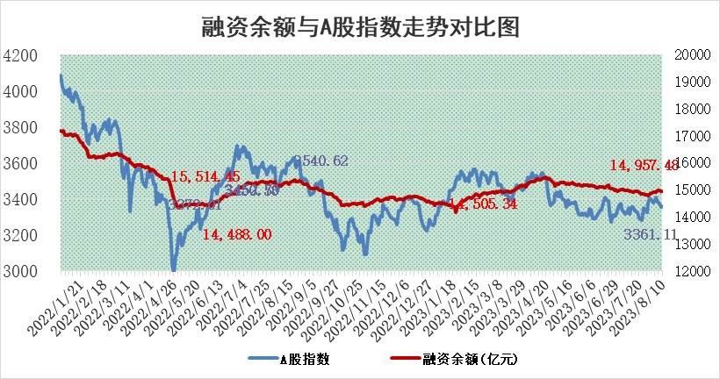
标的证券 | 融资融券余额（亿元） | 融资余额（亿元） | 融券余额（亿元） | 融资买入额（亿元） | 融资融券规模变化（亿元） | 融资余额增幅(‰) | 融券余额增幅(%)
统计数据 | 15,887.61 | 14,957.48 | 928.08 | 478.21 | -10.45 | -0.41 | -0.46

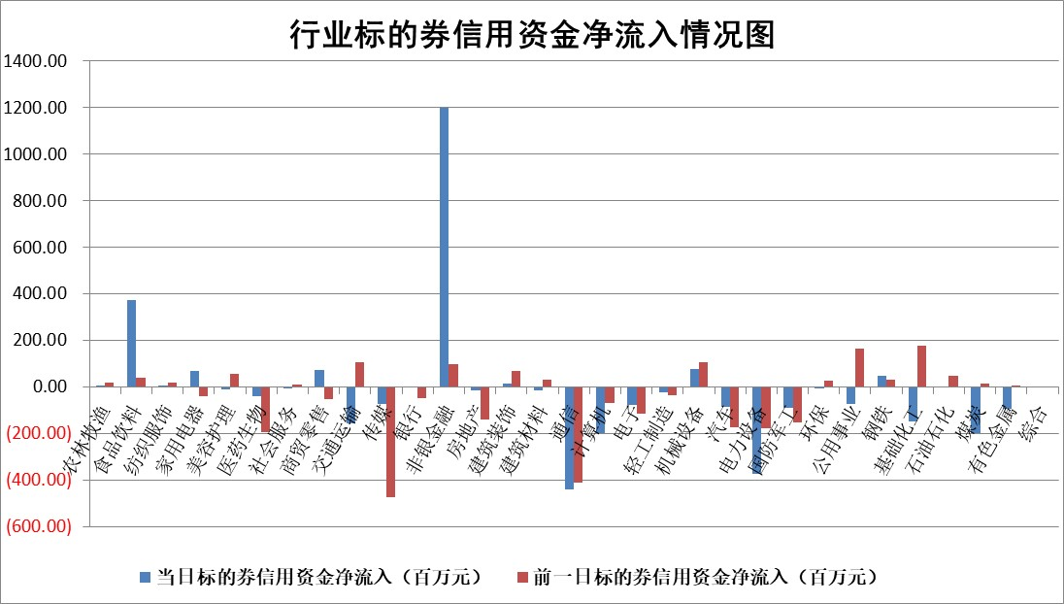

 |  |  |  |  |  |  |  | 2

标的基金代码 | 标的基金简称 | 融资余额/市值(%) | 融资余额增幅(%) | 融资买入额/成交金额(%) | （融资余额净增额-融券余额净增额）/市值(‱) | 融券余额降幅(%) | ABS[（融资余额净增额-融券余额净增额）/市值净增额-1](%)
159902 | 华夏中小板ETF | 0.00 | 0.00 | 0.00 | 0.00 | 0.00 | 100.00
159915 | 易方达创业板ETF | 2.05 | 0.35 | 4662.57 | 0.63 | -1.53 | 98.62
159919 | 嘉实沪深300ETF | 3.76 | 0.41 | 2.61 | 1.72 | 3.26 | 89.90
159920 | 华夏恒生ETF | 66.76 | -0.62 | 5.95 | -41.53 | -0.26 | 257.68
159922 | 嘉实中证500ETF | 1.07 | 9.20 | 256.65 | 39.66 | 8.29 | 2383.26
159925 | 南方沪深300ETF | 0.07 | 2.40 | 0.03 | 0.17 | 0.00 | 98.86
159928 | 消费ETF | 1.05 | 0.28 | 4.20 | 0.31 | 0.11 | 103.04
159934 | 易方达黄金ETF | 319.43 | 0.16 | 23.50 | 50.08 | 0.00 | 236.04
159939 | 全指信息技术ETF | 0.51 | -1.36 | 8.68 | -0.69 | 0.17 | 95.95
159940 | 全指金融地产ETF | 0.08 | -2.83 | 0.00 | -0.24 | 0.00 | 100.41
159995 | 半导体芯片ETF | 2.52 | -0.01 | 105.81 | 0.64 | 4.46 | 96.72
159997 | 天弘中证电子ETF | 1.35 | 0.69 | 1.16 | 0.94 | 0.10 | 109.16
159998 | 天弘中证计算机主题ETF | 1.00 | -2.93 | 0.04 | -3.19 | -0.28 | 110.26
510050 | 华夏上证50ETF | 8.67 | -1.29 | 256.49 | -10.80 | 4.09 | 122.69
510180 | 华安上证180ETF | 0.46 | -0.33 | 0.67 | -0.14 | 0.98 | 100.83
510880 | 华泰柏瑞红利ETF | 0.32 | 3.93 | 1.14 | 1.14 | -3.28 | 98.69
510900 | 易方达恒生H股ETF | 90.80 | -0.03 | 5.25 | -2.54 | 0.00 | 105.28
511010 | 5年期国债ETF | 9.85 | 0.59 | 0.39 | 5.78 | 0.00 | 249.71
511380 | 可转债及可交换债券ETF | 7.05 | 0.58 | 1.46 | 4.04 | 0.00 | 91.48
512000 | 全指证券ETF | 5.91 | -0.71 | 30.89 | -5.90 | -3.23 | 102.41
512010 | 沪深300医药卫生ETF | 4.64 | -0.74 | 42.74 | -2.13 | 9.34 | 88.91
512070 | 沪深300非银ETF | 1.97 | 1.10 | 169.48 | 1.57 | -5.81 | 99.07
512400 | 南方中证申万有色金属ETF | 1.18 | -2.73 | 0.30 | -5.87 | -16.62 | 129.85
512580 | 广发中证环保产业ETF | 0.95 | 0.79 | 0.17 | 0.72 | -0.41 | 99.15
512660 | 国泰中证军工ETF | 3.04 | 1.43 | 18.54 | 4.12 | -0.51 | 96.59
512800 | 华宝中证银行ETF | 14.95 | -0.83 | 0.66 | -12.45 | 0.02 | 42.43
512980 | 广发中证传媒ETF | 0.89 | -10.25 | 213.94 | -10.48 | -1.84 | 86.80
515030 | 华夏中证新能源汽车ETF | 1.94 | -1.82 | 15.64 | -3.93 | -0.81 | 116.69
515050 | 华夏中证5G通信主题ETF | 1.19 | 1.34 | 6.48 | 2.48 | 7.13 | 122.49
515070 | 华夏中证人工智能ETF | 2.69 | 2.45 | 4.43 | 6.43 | 0.00 | 70.98
标的股票比较指标 |  | 融资余额/流通A股市值(%) | 融资余额增幅(%) | 融资买入额/成交金额(%) | （融资余额净增额-融券余额净增额）/流通A股市值(‱) | 融券余额降幅(%) | ABS[（融资余额净增额-融券余额净增额）/流通A股市值净增额-1](%)
前十名标的个股 |  | 蓝光发展 | 三维天地 | 高凌信息 | 通业科技 | 和达科技 | 朗科科技
 |  | 仁东控股 | 京城股份 | 晶华微 | 悦安新材 | 宝莫股份 | 青木股份
 |  | 首药控股 | 迪威尔 | 金达莱 | 亨迪药业 | 凯格精机 | 雅克科技
 |  | 莱茵生物 | 新泉股份 | 民生银行 | 荣信文化 | 朗特智能 | 南凌科技
 |  | 永信至诚 | 美好医疗 | 海油发展 | 正强股份 | 香江控股 | 宇邦新材
 |  | 大立科技 | 百川能源 | 宏创控股 | 天玑科技 | 三生国健 | 泽璟制药
 |  | 全柴动力 | 中原传媒 | 永泰能源 | 天力锂能 | 凯立新材 | 凯莱英
 |  | 数码视讯 | 通业科技 | 国力股份 | 财达证券 | 华仁药业 | 宝通科技
 |  | 万得凯 | 百诚医药 | 声光电科 | 百诚医药 | 中远海科 | 美联新材
 |  | 钜泉科技 | 三美股份 | 博敏电子 | 三维天地 | 山东矿机 | 莱尔科技
后十名标的个股 |  | 天沃科技 | 五洲医疗 | 天沃科技 | 五洲医疗 | 龙头股份 | 天房发展
 |  | 金圆股份 | 大理药业 | 金圆股份 | 恩威医药 | 思科瑞 | 卓创资讯
 |  | 哈工智能 | 继峰股份 | 哈工智能 | 华谊兄弟 | 东睦股份 | 融捷股份
 |  | 正邦科技 | 迈得医疗 | 正邦科技 | 联合化学 | 华谊兄弟 | 中洲特材
 |  | 美好置业 | 恩威医药 | 美好置业 | 联特科技 | 重庆燃气 | 华谊兄弟
 |  | 宋都股份 | 渤海租赁 | 宋都股份 | 铭普光磁 | 云内动力 | 生益电子
 |  | 中天金融 | 恒润股份 | 中天金融 | 华策影视 | 国新能源 | 晶华微 | ;
 |  | 华铁股份 | 诺思格 | 华铁股份 | 拓维信息 | 盟科药业 | 扬杰科技
 |  | 阳光城 | 唯特偶 | 阳光城 | 康强电子 | 宇邦新材 | 优刻得
 |  | 紫鑫药业 | 联合化学 | 紫鑫药业 | 唯特偶 | 嘉益股份 | 泰福泵业
说明：1.以上普通交易数据和信用交易数据皆以交易日收盘后数据为基准；2.上述标的证券总数据只计算标的证券市场总数据，不包括从标的证券中调出去标的证券数据，所以与交易所公布的总值略有不同； 3.上述行业采用申万一级行业分类；4.以上标的基金和标的个股中比较的6个指标值中：前5个（从左至右）为正向指标，值越大排名越靠前；第6个为逆向指标，值越小，排名越靠前；5.第6个指标中ABS[]表示求绝对值，其主要用于考量信用资金相对净流入对股价相对净变化的贡献程度；6.数据来源：wind，交易所。

 | 证券代码 | 新增融资余额 | 融资买入额 | 融资买入增幅前10
远大智能 | 002689 | 28175353 | 42268582 | 199%
亚太股份 | 002284 | 21555247 | 34242865 | 82%
赛诺医疗 | 688108 | 72122899 | 101076547 | 78%
湖南发展 | 000722 | 66023557 | 137112987 | 75%
柘中股份 | 002346 | 14584119 | 36845980 | 58%
国城矿业 | 000688 | 24683149 | 48240585 | 54%
兆新股份 | 002256 | 1985058 | 4066269 | 52%
凯美特气 | 002549 | 33806472 | 61340055 | 52%
华昌达 | 300278 | 13474542 | 19303225 | 48%
新华联 | 000620 | 27311937 | 39201759 | 43%

 | 证券代码 | 新增融资余额 | 融资买入额 | 融资买入增幅前10
兔宝宝 | 002043 | 73310337 | 89923983 | 334%
捷昌驱动 | 603583 | 26026415 | 31686727 | 262%
湘财股份 | 600095 | 94196837 | 132280449 | 252%
中谷物流 | 603565 | 49103883 | 60098371 | 234%
中青宝 | 300052 | 24215352 | 31377809 | 98%
顾家家居 | 603816 | 138518545 | 188424210 | 78%
喜临门 | 603008 | 31503289 | 48351944 | 77%
财信发展 | 000838 | 10831830 | 17666790 | 74%
苏州银行 | 002966 | 10578096 | 19143736 | 72%
金诚信 | 603979 | 23858538 | 36098133 | 60%

